Testes
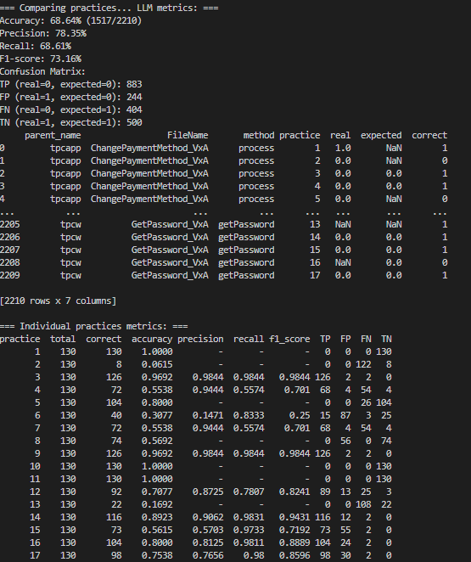
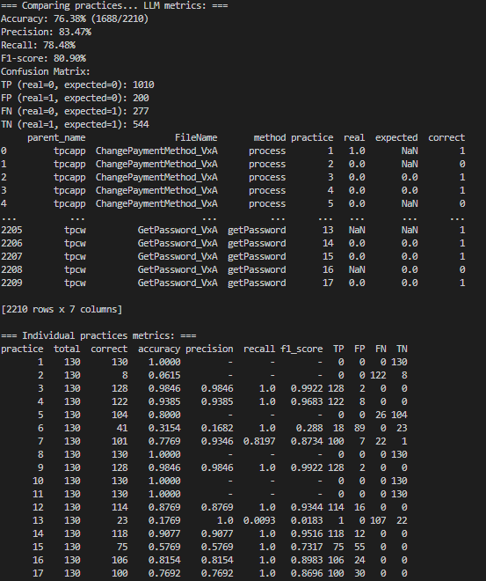
template_1_result_V8_20250520_145202_temp=0.3-topp=0.3-pp=0.2.json |  | template_1_result_V9_20250520_183812.json |  | template_1_result_V11_20250616_193046
temp | 0.3 | temp | 0.4 | temp | 0.2
topp | 0.3 | topp | 1 | topp | 0.1
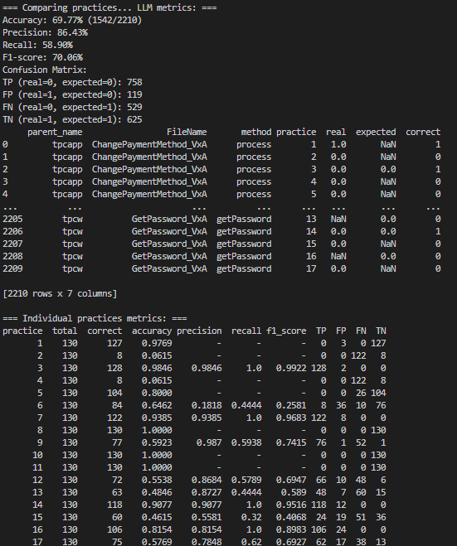
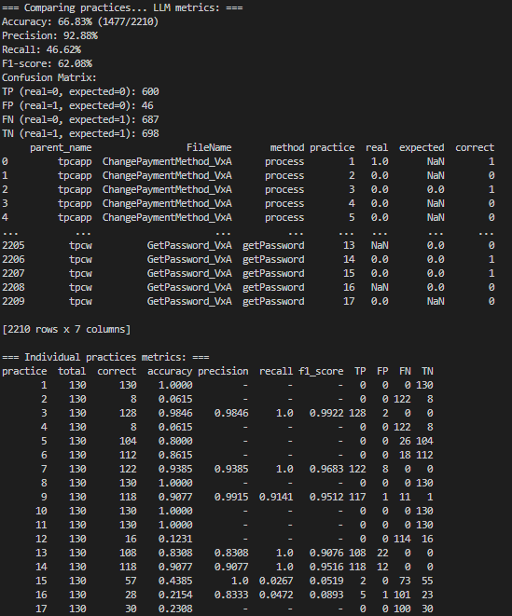
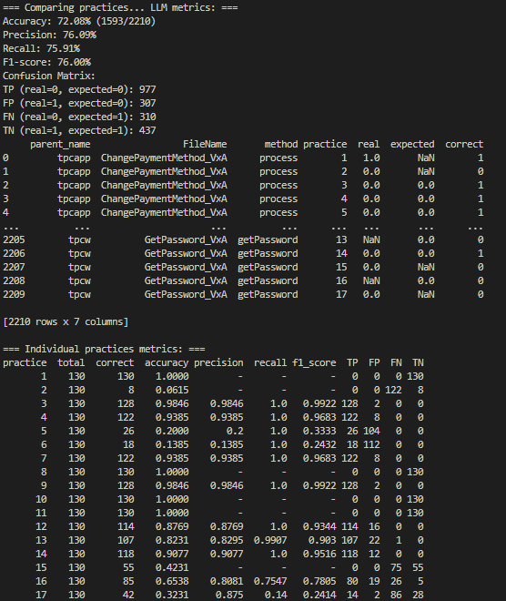
pp | 0.2 | pp | 0

template_2_result_V8_20250616_192158 |  | template_2_result_V8_20250616_201000
temp | 0.2 | temp | 0.2
topp | 0.1 | topp | 0.1

